Sheet3
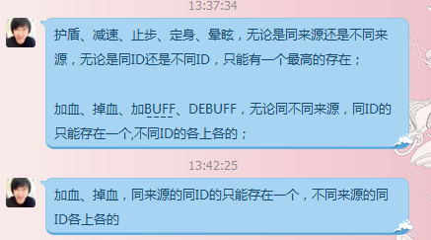
1. 魅惑：打友方，给地方加增益效果。友方无法攻击被魅惑的单位，地方可以攻击。
2. 沉默：怪物依然可以发技能，需要在AI处进行检查。
3. - 免伤盾： 配置总可抵消伤害值。
4. - 盾反：伤害的百分比。
5. - 闪电盾：固定伤害值。
6. 嘲讽：仇恨列表排第一。
7. 光环：配置圆形的半径。
8. 掉血：Hploss，配置为周期掉血，每次的量。

护盾 | 抵消多少伤害
盾墙 | 免伤属性
魔法盾 物理盾 | 物理防御 魔法防御
盾反 | 伤害百分之多少反弹
闪电盾 | 伤害固定值反弹

